Formato Bitácora
 |  |  |  |  |  |  |  |  |  |  |  |  |  | Versión: 03
 |  |  |  |  |  |  |  |  |  |  |  |  |  | Código: GFPI-F-147
Proceso Gestión de Formación Profesional Integral
Formato Bitácora seguimiento Etapa productiva
REGIONAL DISTRITO CAPITAL
Centro de electricidad, electrónica y telecomunicaciones
BITÁCORA DE SEGUIMIENTO ETAPA PRODUCTIVA

Nombre de la empresa donde está realizando la etapa productiva |  |  |  |  |  | NIT |  | BITACORA N° |  |  | Período
Newsol Consulting S.A. S |  |  |  |  |  | 900.606.291-3 |  | 5 |  |  | 22/12/2023 A 6/01/2024

Nombre del jefe inmediato/Responsable |  |  |  |  | Teléfono de contacto |  |  |  | Correo electrónico
Angelica Lucia Rojas Gómez |  |  |  |  | 3002132878 |  |  |  | angelica.rojas@newsol.com.co

Seleccione con una "X" el tipo de modalidad de etapa productiva
CONTRATO DE APRENDIZAJE | VÍNCULO LABORAL O CONTRACTUAL | X | PROYECTO PRODUCTIVO |  | APOYO A UNA UNIDAD PRODUCTIVA FAMILIAR |  | APOYO A INSTITUCIÓN ESTATAL NACIONAL,TERRITORIAL, O A UNA ONG, O A ENTIDAD SIN ANIMO DE LUCRO |  |  | MONITORIA |  |  | PASANTIA

Nombre del aprendiz |  |  |  | Documento Id. |  |  | Teléfono de contacto |  |  |  | Correo electrónico institucional
Harold Yulian Sanchez Alcantar |  |  |  | 1233496433 |  |  | 3118047047 |  |  |  | hysanchez334@sena.edu.co

Número de ficha |  |  |  |  | Programa de formación
2671339 |  |  |  |  | Técnico en programación de software

DESCRIPCIÓN DE LA ACTIVIDAD (Ingrese cuantas filas sean necesarias) |  |  |  |  | FECHA INICIO | FECHA FIN | EVIDENCIA DE CUMPLIMIENTO |  |  |  |  | OBSERVACIONES, INASISTENCIAS Y/O DIFICULTADES PRESENTADAS
Curso bases de datos con MySQL y MariaDB: En este curso mostraron como realizar un diagrama físico con sus relaciones, instalación de MariaDB, comandos iniciales como SELECT, CREATE, USE, condiciones WHERE, JOINS para la unión de tablas, llaves foraneas, modificación de tablas, consultas anidadas y trigguers. |  |  |  |  | 22-Dec-23 | 27-Jan-24 | 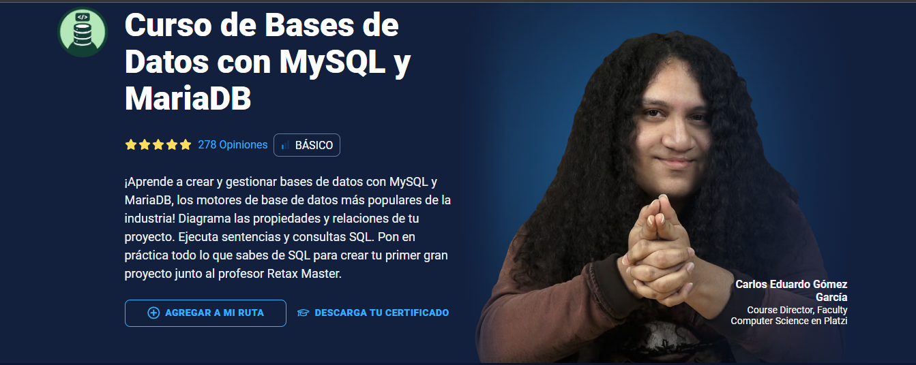 |  |  |  |  | Curso

Curso de asincronismo con JavScript: Se realizó un curso de asincronismo para entender las promesas, async await y callbacks |  |  |  |  | 2-Jan-24 | 6-Jan-24 | 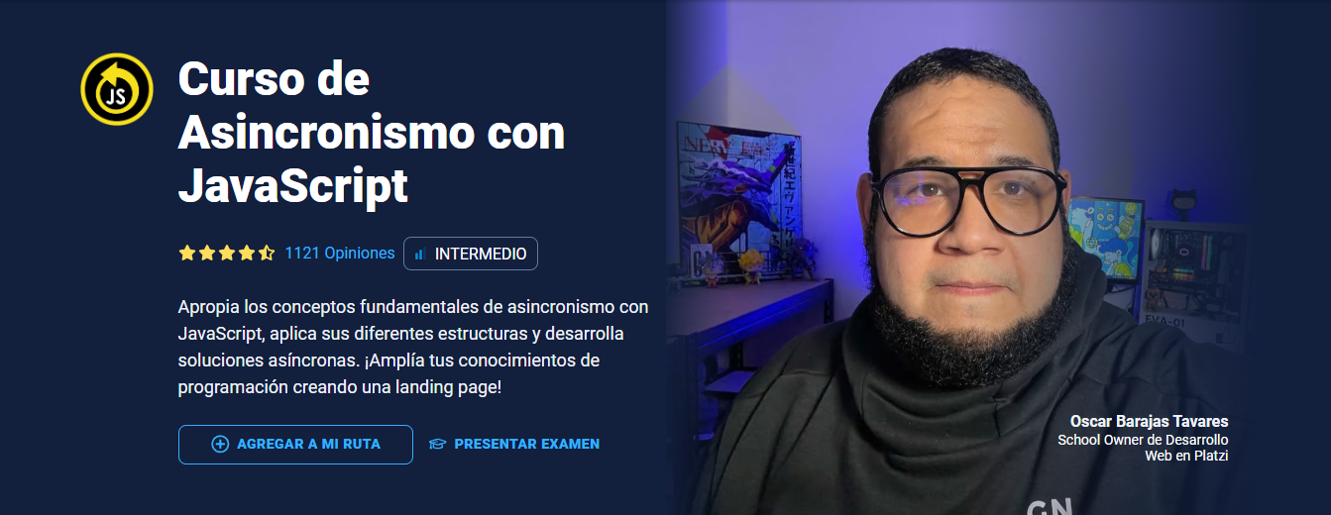 |  |  |  |  | Curso

Aprendiz: recuerde diligenciar completamente el informe y entregarlo o subirlo al espacio asignado para este.

Harold Yulian Sanchez Alcantar

Nombre del Aprendiz |  |  |  |  | Firma del aprendiz |  |  |  |  |  | Fecha entrega bitácora

Nombre del Instructor de Seguimiento |  |  |  |  | Firma de instructor de seguimiento |  |  |  |  | Firma del jefe inmediato (Si es del caso)

Nota: LOS DATOS PROPORCIONADOS SERÁN TRATADOS DE ACUERDO CON LA POLÍTICA DE TRATAMIENTO DE DATOS PERSONALES DEL SENA Y A LA LEY 1581 DE 2012.

